상품제안서
레그노아트 와인 오프너 WF-1DX (진 브라운)-[별도문의] | 상품코드: F20744

 |  |  |  |  |  |  | 02-412-0044 | www.easy1.co.kr
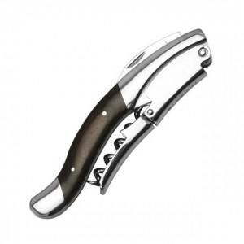 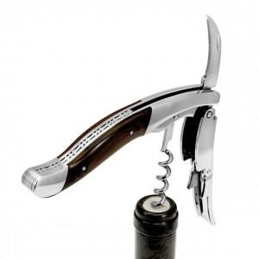

【상세/제작정보】

【인쇄/포장옵션】 | 레이저 / 포장지포장

【공급단가】 | 수량 | 20~ | 50~ | 100~ | 300~ | 500~
*VAT별도 | 단가 | 85,680원 | 84,250원 | 82,110원 | 80,680원 | 78,540원

【상품 URL】 | https://easy1.co.kr:443/src/goods_detail.php?gdno=20744

